关系图
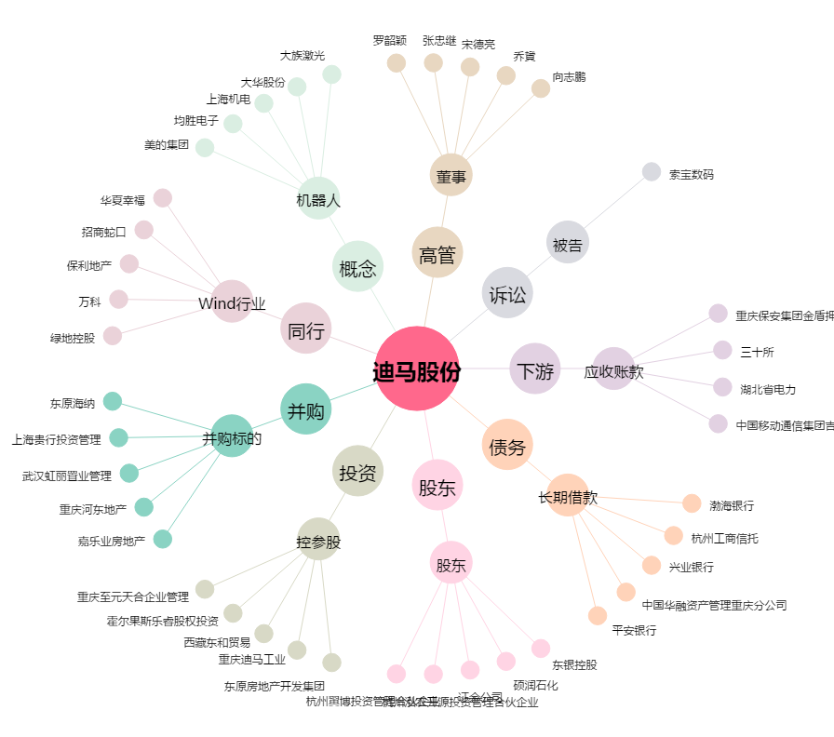
迪马股份[600565.SH] - 关系概览图

